G.3.1
Gráfico 3.1. Casos activos del Sistema VioGén, por valoración de riesgo.
Datos a 31 de diciembre de 2010 a 2024.

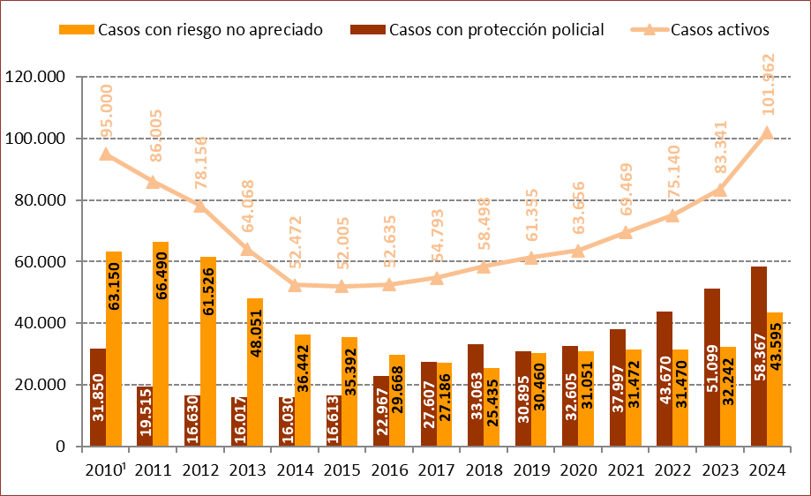

1. Entre 2010 y 2011 se produjo un cambio metodológico por lo que los datos del año 2010 no son completamente comparables con los de años posteriores.

Fuente: Elaboración propia a partir de los datos proporcionados por el Ministerio del Interior.

G.3.2
Gráfico 3.2. Distribución porcentual de los casos activos del Sistema VioGén según valoración de riesgo.
Datos a 31 de diciembre de 2020 a 2024.

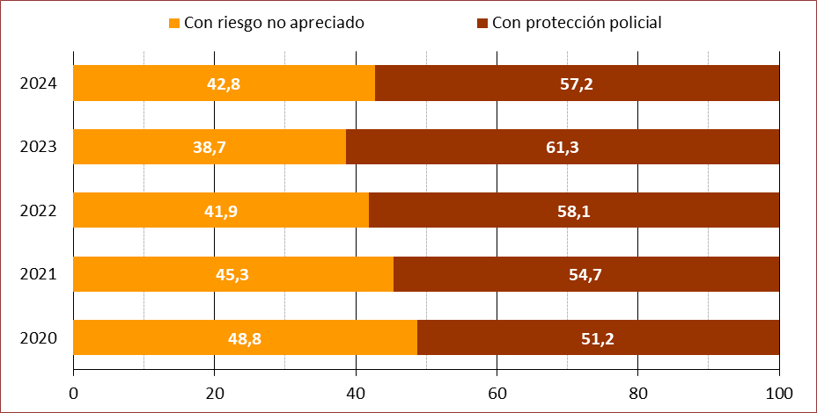

Fuente: Elaboración propia a partir de los datos proporcionados por el Ministerio del Interior.

G.3.3
Gráfico 3.3. Casos activos del Sistema VioGén, por valoración de riesgo. Tasas por millón de mujeres de 14 y más años¹.
Datos a 31 de diciembre de 2010 a 2024.

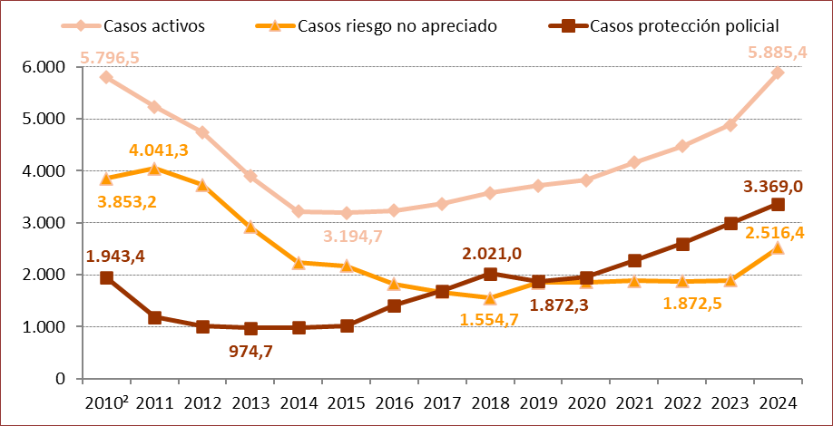

1. En las ediciones del informe de años anteriores a 2015 las tasas estaban referidas a la población de mujeres de 15 y más años,
por lo que no coinciden las presentadas en esta ocasión para los años 2010 a 2014.
2. Entre 2010 y 2011 se produjo un cambio metodológico por lo que los datos del año 2010 no son completamente comparables con los de años posteriores.

Fuente: Elaboración propia a partir de los datos proporcionados por el Ministerio del Interior.

G.3.4
Gráfico 3.4. Distribución porcentual de los casos del Sistema VioGén con protección policial según nivel de riesgo.
Datos a 31 de diciembre de 2020 a 2024.

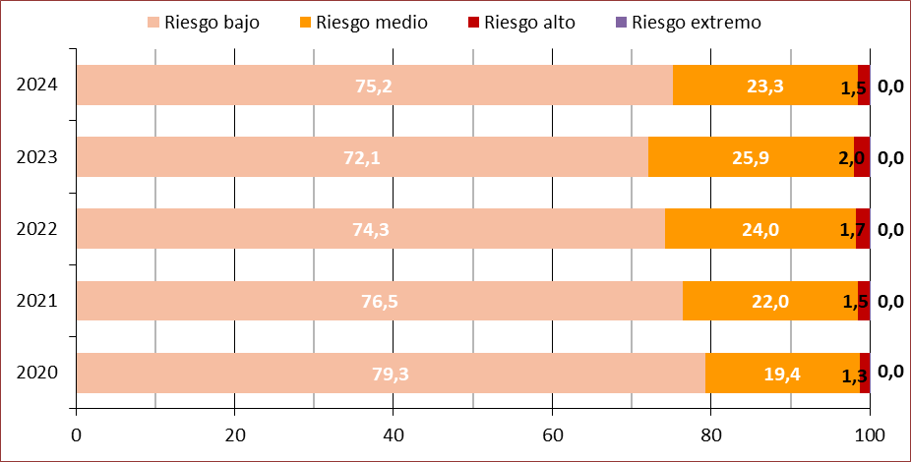

Fuente: Elaboración propia a partir de los datos proporcionados por el Ministerio del Interior.

G.3.5
Gráfico 3.5. Variación interanual del número de casos activos del Sistema VioGén, por grupo de edad de la víctima.
Datos a 31 de diciembre de 2023 y de 2024.

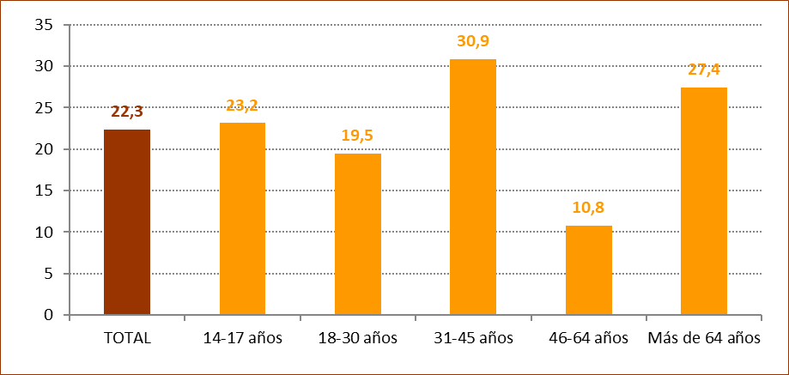

Fuente: Elaboración propia a partir de los datos proporcionados por el Ministerio del Interior.

G.3.6
Gráfico 3.6. Casos activos del Sistema VioGén, por grupo de edad de la víctima. Distribución porcentual y tasas por millón de mujeres de 14 y más años.
Datos a 31 de diciembre de 2024.

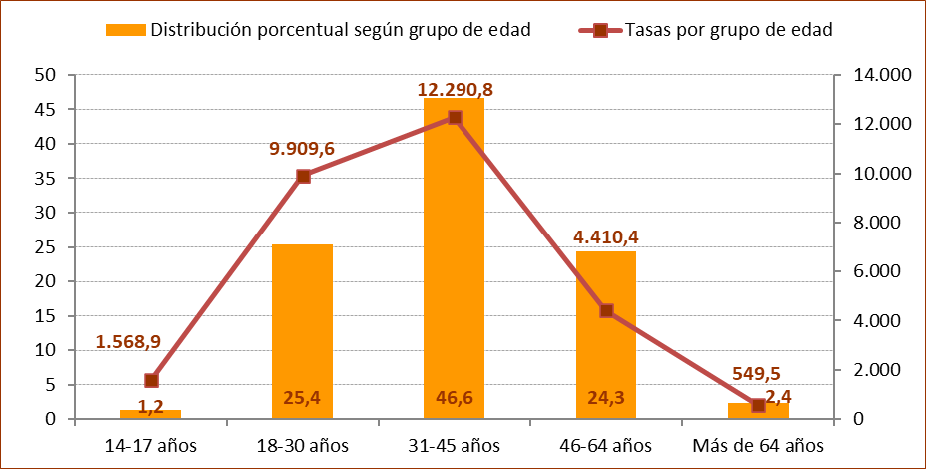

Fuente: Elaboración propia a partir de los datos proporcionados por el Ministerio del Interior.

G.3.7
Gráfico 3.7. Casos del Sistema VioGén con protección policial, por grupo de edad de la víctima. Distribución porcentual y tasas por millón de mujeres de 14 y más años.
Datos a 31 de diciembre de 2024.

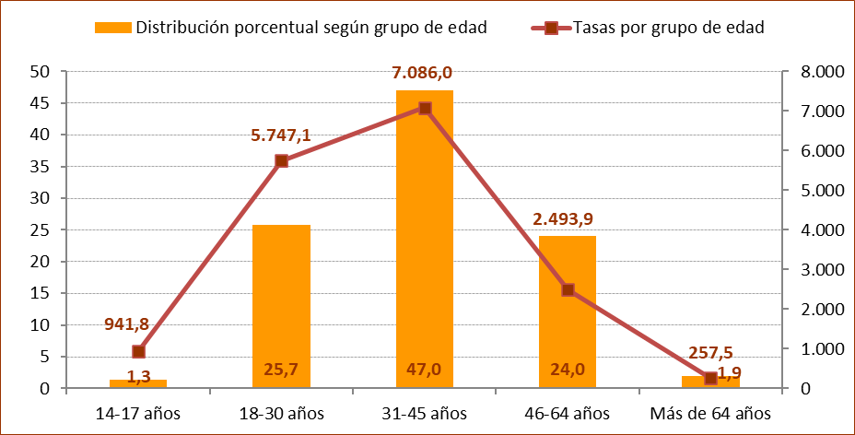

Fuente: Elaboración propia a partir de los datos proporcionados por el Ministerio del Interior.

G.3.8
Gráfico 3.8. Distribución porcentual de los casos activos del Sistema VioGén según grupo de edad de la víctima, por nivel de riesgo.
Datos a 31 de diciembre de 2024.

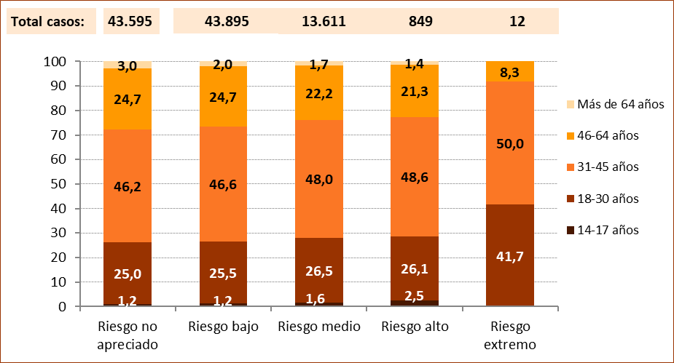

Fuente: Elaboración propia a partir de los datos proporcionados por el Ministerio del Interior.

G.3.9
Gráfico 3.9. Distribución porcentual de los casos activos y con protección policial del Sistema VioGén según país de nacimiento de la víctima.
Datos a 31 de diciembre de 2020 a 2024.

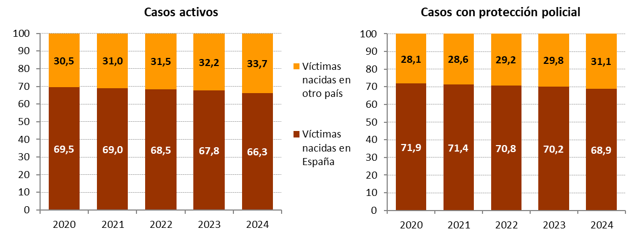

Fuente: Elaboración propia a partir de los datos proporcionados por el Ministerio del Interior.

G.3.10
Gráfico 3.10. Distribución porcentual de los casos activos del Sistema VioGén según país de nacimiento de la víctima, por nivel de riesgo.
Datos a 31 de diciembre de 2024.

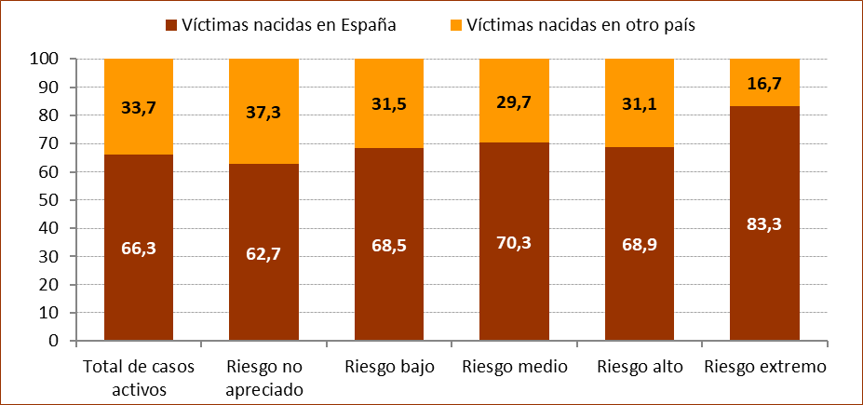

Fuente: Elaboración propia a partir de los datos proporcionados por el Ministerio del Interior.

G.3.11
Gráfico 3.11. Casos activos del Sistema VioGén, por comunidad autónoma. Tasas por millón de mujeres de 14 y más años.
Datos a 31 de diciembre de 2023 y de 2024.

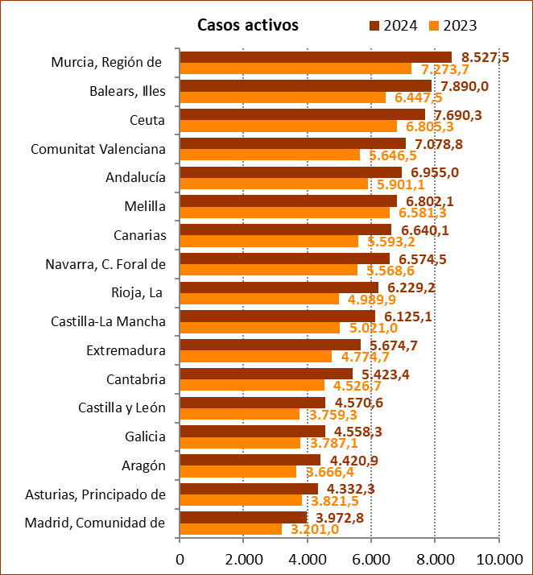

Fuente: Elaboración propia a partir de los datos proporcionados por el Ministerio del Interior.

G.3.12
Grafico 3.12. Casos del Sistema VioGén con protección policial, por comunidad autónoma. Tasas por millón de mujeres de 14 y más años.
Datos a 31 de diciembre de 2023 y de 2024.

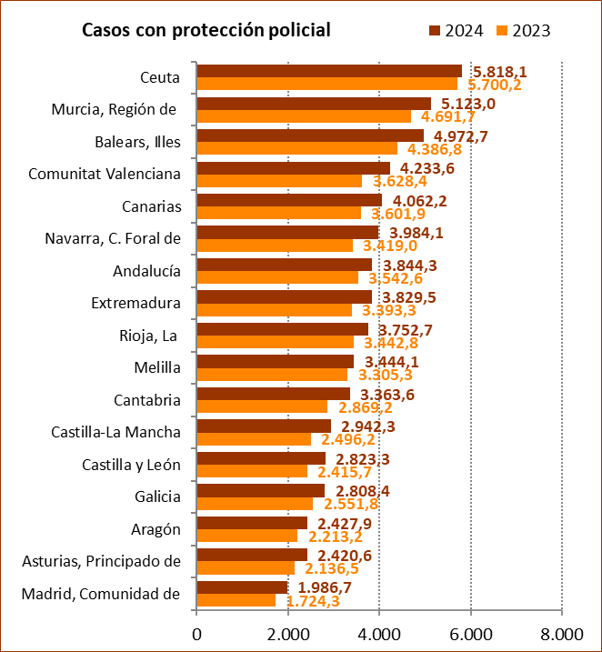

Fuente: Elaboración propia a partir de los datos proporcionados por el Ministerio del Interior.

G.3.13
Gráfico 3.13. Distribución porcentual de los casos activos del Sistema VioGén según valoración de riesgo, por comunidad autónoma.
Datos a 31 de diciembre de 2023 y de 2024.

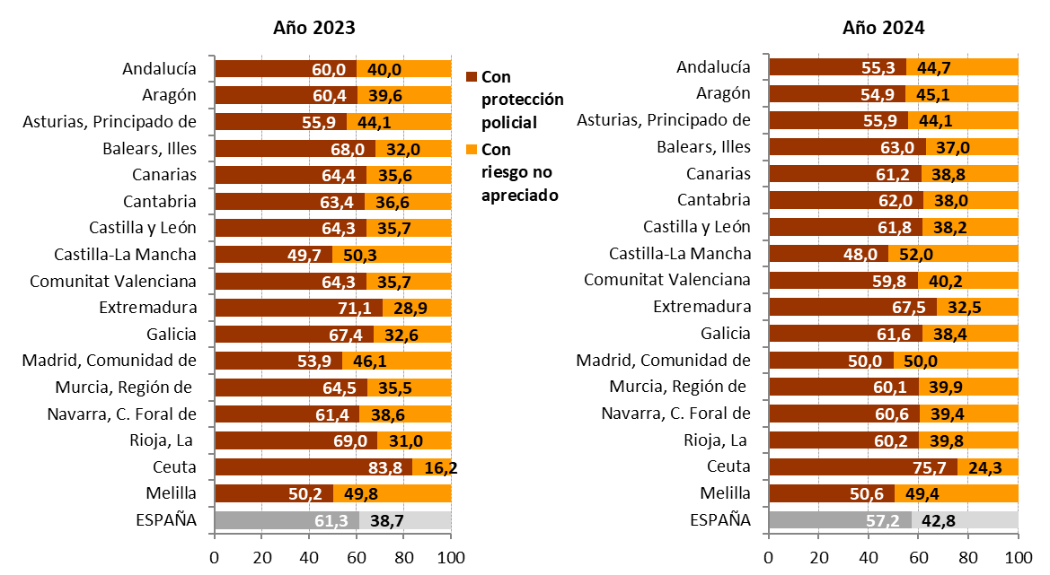

Fuente: Elaboración propia a partir de los datos proporcionados por el Ministerio del Interior.

G.3.14
Gráfico 3.14. Casos activos del Sistema VioGén, por provincia y valoración de riesgo. Tasas por millón de mujeres de 14 y más años.
Datos a 31 de diciembre de 2024.

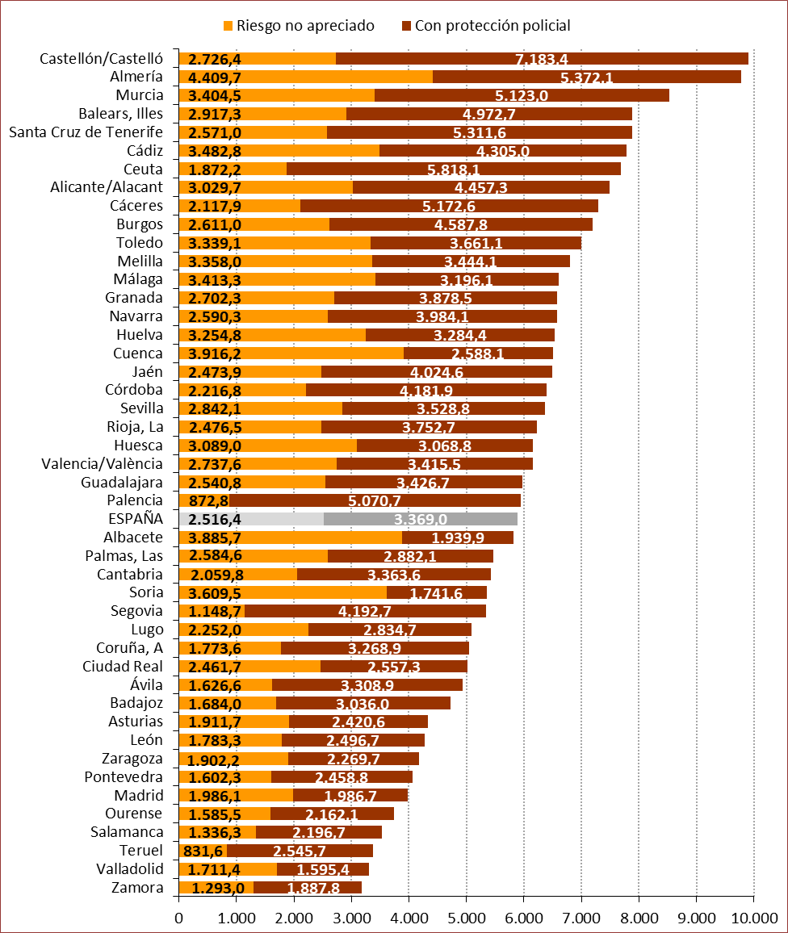

Fuente: Elaboración propia a partir de los datos proporcionados por el Ministerio del Interior.

G.3.15
Gráfico 3.15. Casos activos del Sistema VioGén, por comunidad autónoma. Valores absolutos y tasas por millón de mujeres de 14 y más años.
Datos a 31 de diciembre de 2024.

TOTAL ESPAÑA: 101.962

TASA ESPAÑA: 5.885

Fuente: Elaboración propia a partir de los datos proporcionados por el Ministerio del Interior.

G.3.16
Gráfico 3.16. Casos del Sistema VioGén con riesgo no apreciado, por comunidad autónoma. Valores absolutos y tasas por millón de mujeres de 14 y más años.
Datos a 31 de diciembre de 2024.

TOTAL ESPAÑA: 43.595

TASA ESPAÑA: 2.516

Fuente: Elaboración propia a partir de los datos proporcionados por el Ministerio del Interior.

G.3.17
Gráfico 3.17. Casos del Sistema VioGén con protección policial, por comunidad autónoma. Valores absolutos y tasas por millón de mujeres de 14 y más años.
Datos a 31 de diciembre de 2024.

TOTAL ESPAÑA: 58.367

TASA ESPAÑA: 3.369

Fuente: Elaboración propia a partir de los datos proporcionados por el Ministerio del Interior.

